Sheet1
 |  |  | BẢNG NIÊM YẾT TTHC THUỘC THẨM QUYỀN GIẢI QUYẾT

 |  |  |  | CỦA UBND XÃ ĐAK NHAU

 | TRA CỨU ĐÚNG TÍNH NĂNG QUÉT MÃ QR CỦA ZALO HOẶC CAMERA ĐIỆN THOẠI THÔNG MINH
VÌ NHÂN DÂN PHỤC VỤ | QUÉT MÃ QR CODE CỦA LĨNH VỰC TƯƠNG ỨNG BẤM VÀO ĐƯỜNG LINK HIỆN RA ĐỂ TRA CỨU THÔNG TIN THỦ TỤC |  |  |  |  |  |  | TRANG THÔNG TIN ĐIỆN TỬ
 |  |  |  |  |  |  |  | XÃ ĐAK NHAU
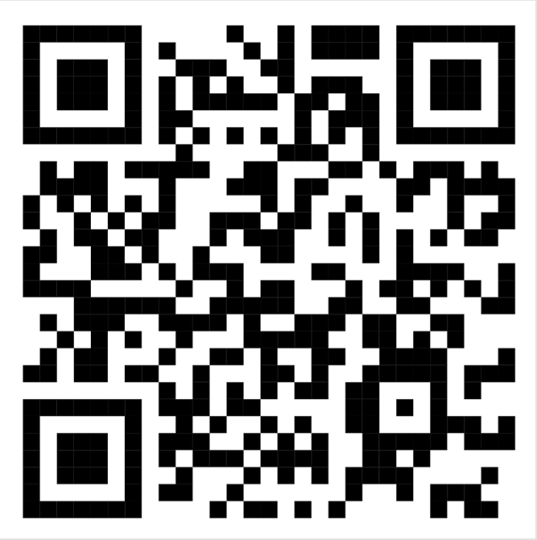
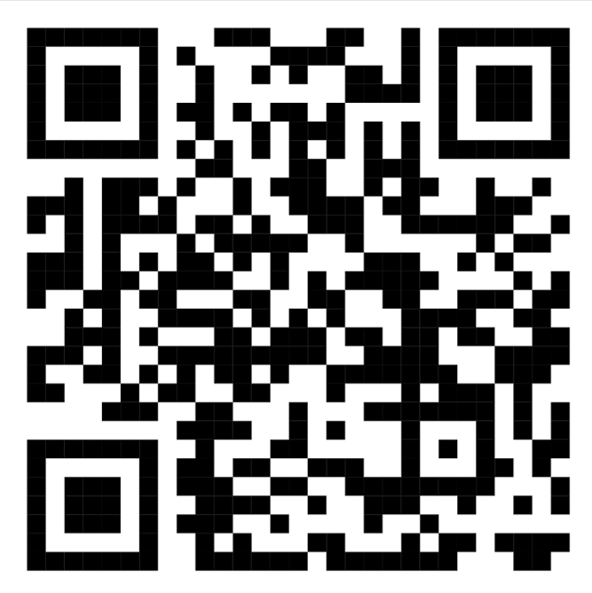
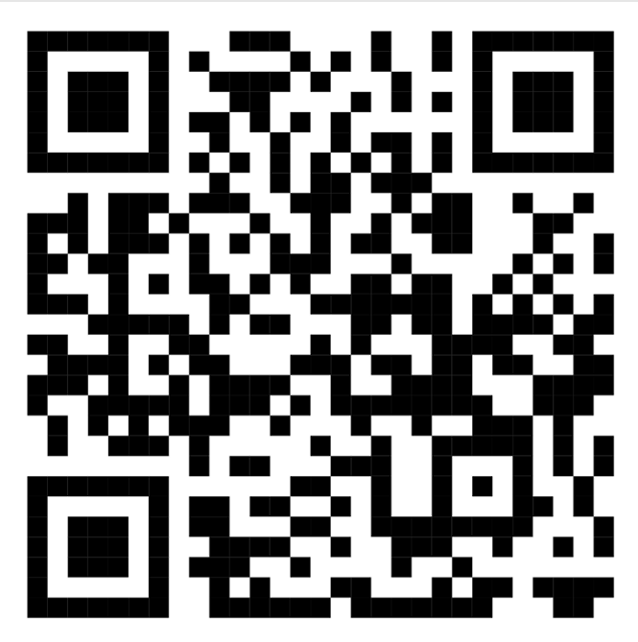
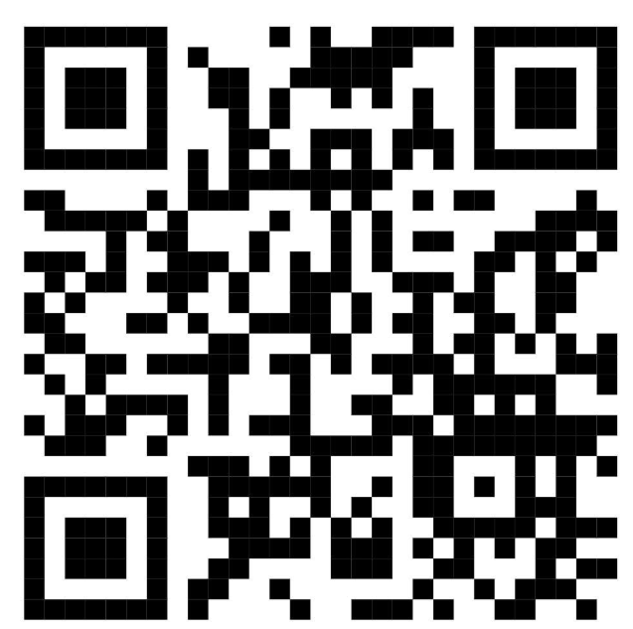
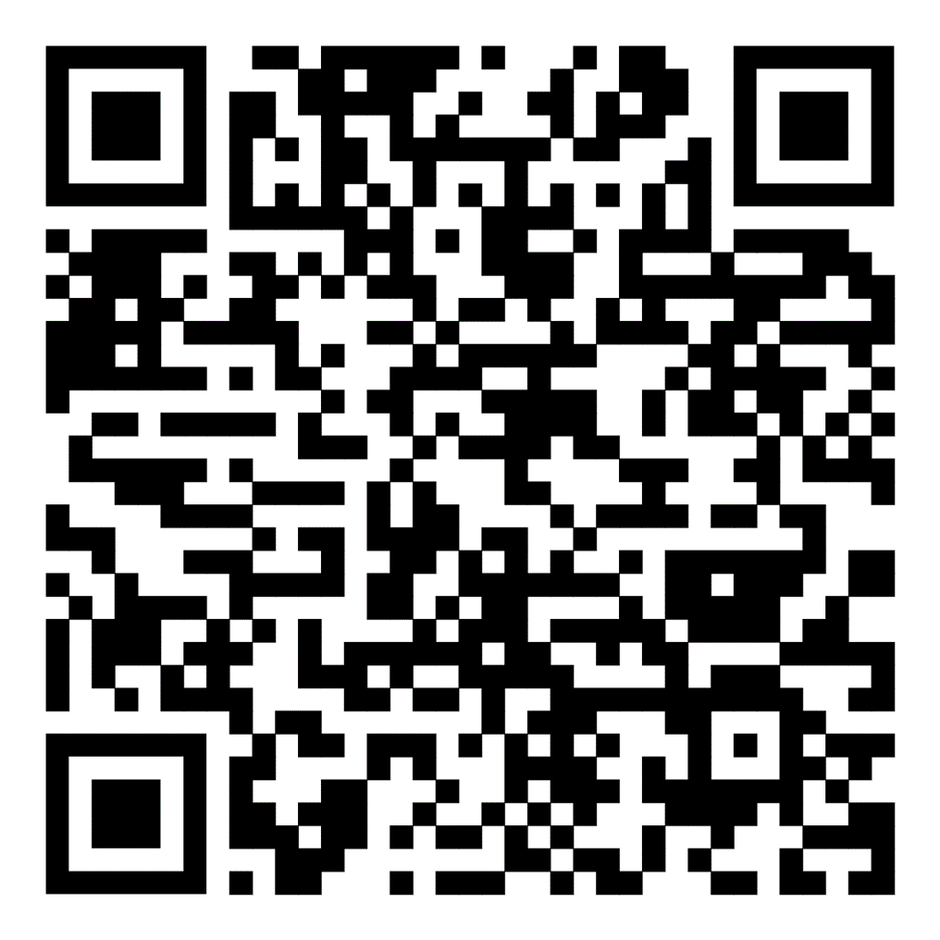

LĨNH VỰC ĐẤT ĐAI |  | LĨNH VỰC CÔNG THƯƠNG |  |  | LĨNH VỰC XÂY DỰNG | LĨNH VỰC KINH TẾ | LĨNH VỰC HỘ TỊCH

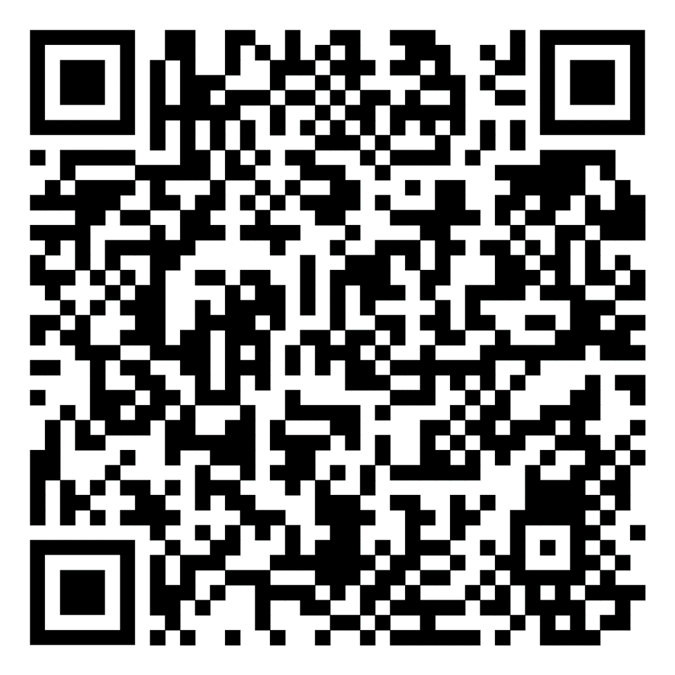
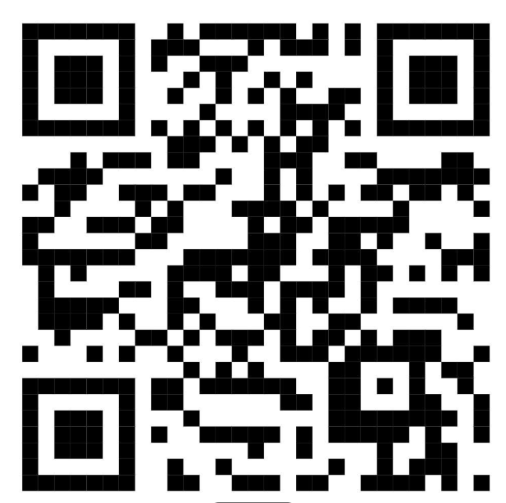
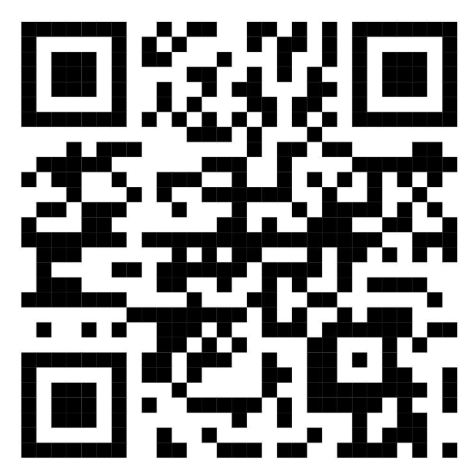
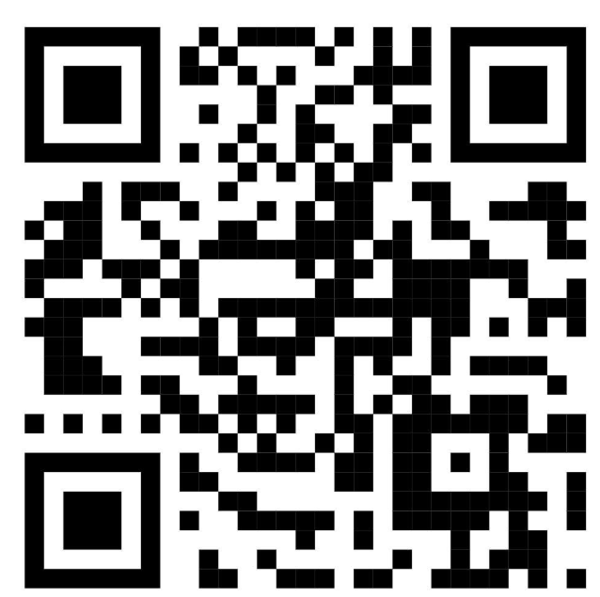
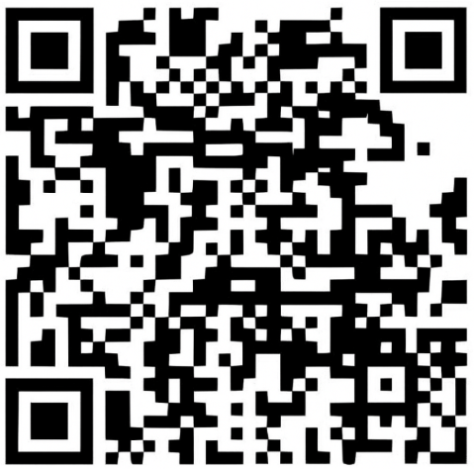

LĨNH VỰC TƯ PHÁP |  | LĨNH VỰC GIÁO DỤC |  |  | LĨNH VỰC DÂN TỘC - TÔN GIÁO, GIÁO DỤC, THỂ THAO | LĨNH VỰC LAO ĐỘNG THƯƠNG BINH XÃ HỘI - NỘI VỤ | TRA CỨU THỦ TỤC HÀNH CHÍNH

